Sheet1
이름 | 참고 이미지1 | 참고 이미지2
나무 테이블
원형 나무 테이블
사각 나무 테이블 | 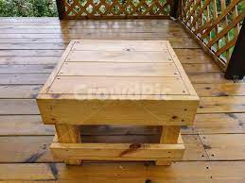
고급 나무 테이블
오피스 나무 테이블
나무 책장 | 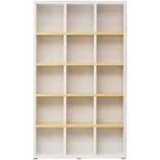
하우스 나무 책장 | 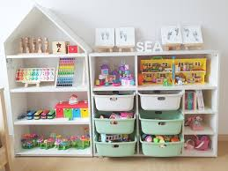 | 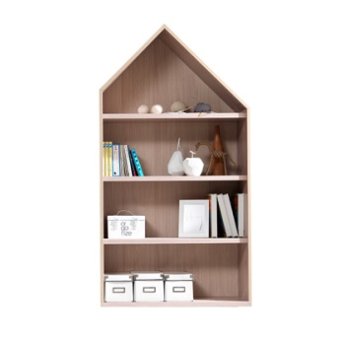
나무 의자 | 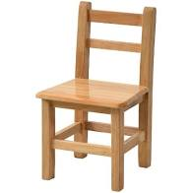
나무 원형 의자 | 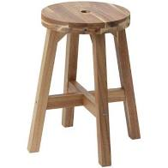
나무 쿠션 의자 | 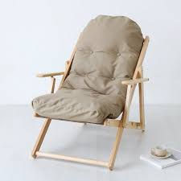
고급 나무 의자 | 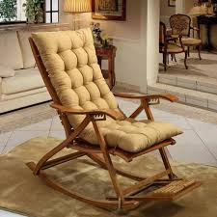
큰 나무 벤치 | 